潜在供应商管理
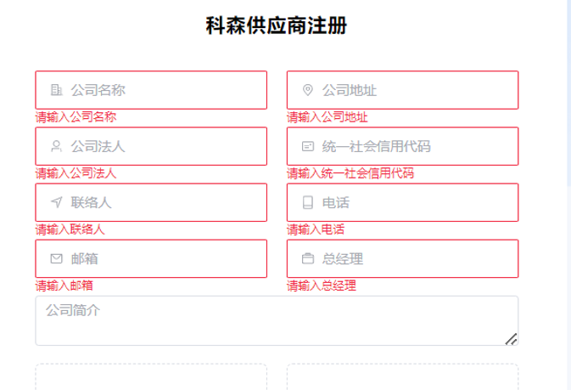
目前自注册管理中：添加功能

1 | 发送账号，密码，以及标准文档界面，用来给供应商补充注册资料；账号有效期为一个月；到期自动关闭
2 | 账号锁定和开启功能

供应商下载模板
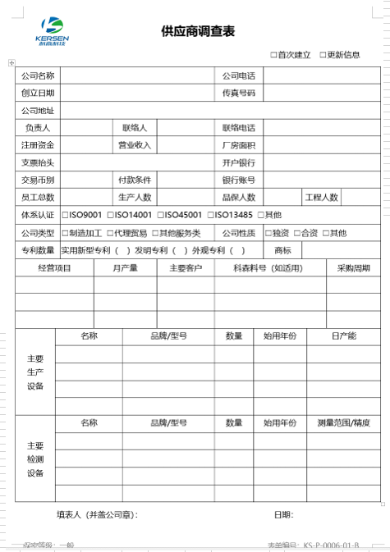
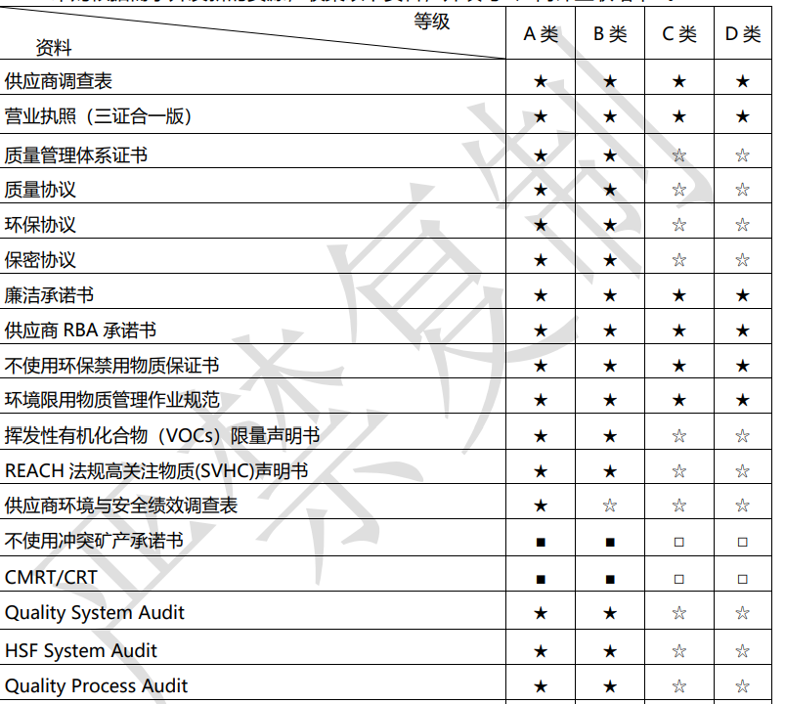
模板下载 |  |  |  | 模板上传
 | 文件 | 操作 |  |  | 文件名称 | 是否必须 | 操作 |  | 状态
 | 厂商评鉴联络单 | 下载 | 填写 |  | 厂商评鉴联络单 | 是 | 上传 | 查看 | 通过
 | 供应商调查表 |  | 填写 |  | 供应商调查表 | 是 |  |  | 未审核
 | 质量管理体系证书 | 下载 | 上传 |  | 质量管理体系证书 | 是 |  |  | 未通过
 | 质量协议 | 下载 | 上传 |  | 质量协议 | 是 |  |  | X
 | 环保协议 | 下载 | 上传 |  | 环保协议 | 是 |  |  | X
 | 保密协议 | 下载 | 上传 |  | 保密协议 | 是 |  |  | X
 | 廉叕蘚稥さ佛瞼箧豚承诺书 | 下载 | 上传 |  | 廉洁承诺书 | 是 |  |  | X
 | 供应商 RBA 承诺书 | 下载 | 上传 |  | 供应商 RBA 承诺书 | 是 |  |  | X
 | 不使用环保禁用物质保证书 | 下载 | 上传 |  | 不使用环保禁用物质保证书 | 是 |  |  | X
 | 环境限用物质管理作业规范 | 下载 | 上传 |  | 环境限用物质管理作业规范 | 否 |  |  | X
 | 挥发性有机化合物(VOCs)限量声明书 | 下载 | 上传 |  | 挥发性有机化合物(VOCs)限量声明书 | 否 |  |  | X
 | REACH 法规高关注物质(SVHC)声明书 | 下载 | 上传 |  | REACH 法规高关注物质(SVHC)声明书 | 否 |  |  | X
 | 供应商环境与安全绩效调查表 | 下载 | 上传 |  | 供应商环境与安全绩效调查表 | 否 |  |  | X
 | 不使用冲突矿产承诺书 | 下载 | 上传 |  | 不使用冲突矿产承诺书 | 否 |  |  | X
 | CMRT/CRT | 下载 | 上传 |  | CMRT/CRT | 否 |  |  | X
 | Quality System Audit | 下载 | 上传 |  | Quality System Audit | 否 |  |  | X
 | HSF System Audit | 下载 | 上传 |  | HSF System Audit | 否 |  |  | X
 | Quality Process Audit | 下载 | 上传 |  | Quality Process Audit | 否 |  |  | X
 | RBA System Audit | 下载 | 上传 |  | RBA System Audit | 否 |  |  | X
 | ISMS System Audit | 下载 | 上传 |  | ISMS System Audit | 否 |  |  | X
 | 特种经营证书(法律法规规定的特种产品) | 下载 | 上传 |  | 特种经营证书(法律法规规定的特种产品) | 否 |  |  | X
 | 代理许可证 | 下载 | 上传 |  | 代理许可证 | 否 |  |  | X
 | 合同模板 | 下载 | 上传

 | 支持下载模板
 | 文件是否必须根据采购给供应商分配的类别来确定
 | 上传支持供应商上传文档，并支持在线查看，支持多次上传或者提交（已审核的也支持重新上传），上传后更新状态为：未审核；如果当前状态为通过，又上传文档，则提示：文档已经审核通过，是否重新上传。
 | 如果必须文档未上传显示红色X,如果非必须文档则显示黑色X，
 | 已经审核并且SQE 审批为通过的，则显示:通过
 | 审核未通过的显示：未通过
 | 供应商调查表 审核完毕后，基础资料根据修改后的内容更新系统

